TDSheet
NANO AW18
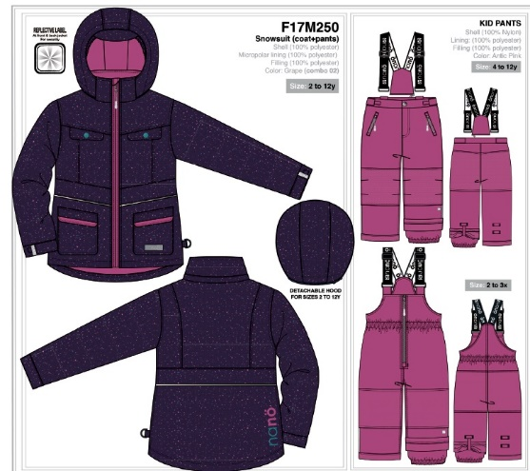 | Артикул | Товары | Кол-во | Ед. | Цена | Ваш заказ | Сумма заказа
 | F 17 M 250. | F 17 M 250. Костюм для девочки (куртка+брюки на лямках) (34-36, 8 лет 134 см, Grape ) | 1 | шт | 6,300 |  | 0 | 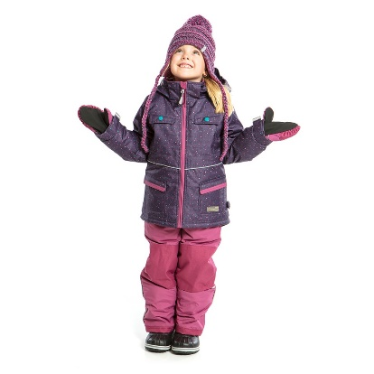
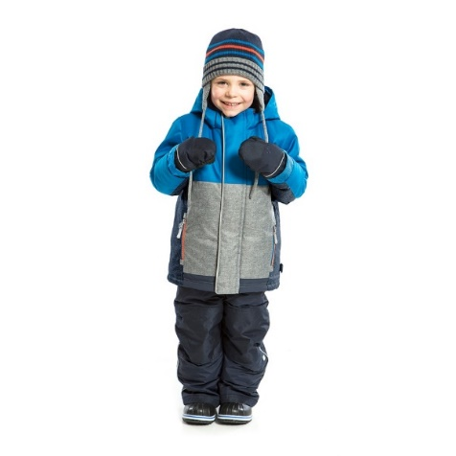
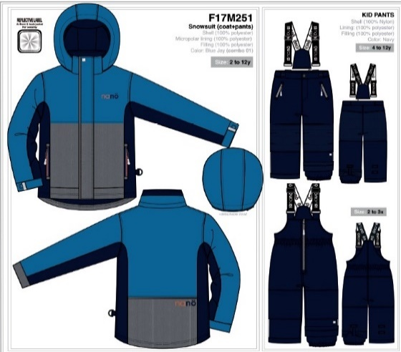 | F 17 M 251. | F 17 M 251. Костюм для мальчика (куртка+брюки на лямках) (32, 6х лет 123 см, Blue Jay) | 1 | шт | 6,300 |  | 0
 | F 17 M 251. | F 17 M 251. Костюм для мальчика (куртка+брюки на лямках) (34, 7 лет 127 см, Blue Jay) | 1 | шт | 6,300 |  | 0
 | F 17 M 251. | F 17 M 251. Костюм для мальчика (куртка+брюки на лямках) (34-36, 8 лет 134 см, Blue Jay) | 2 | шт | 6,300 |  | 0
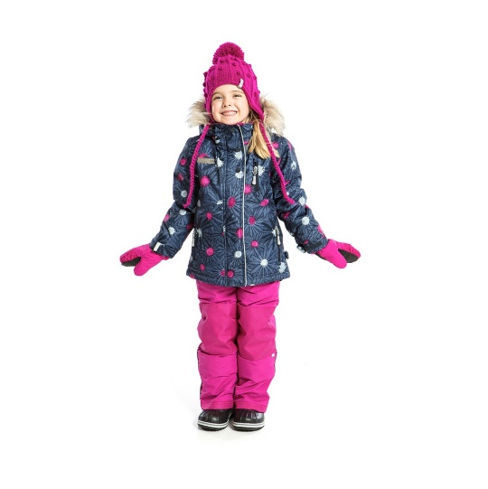
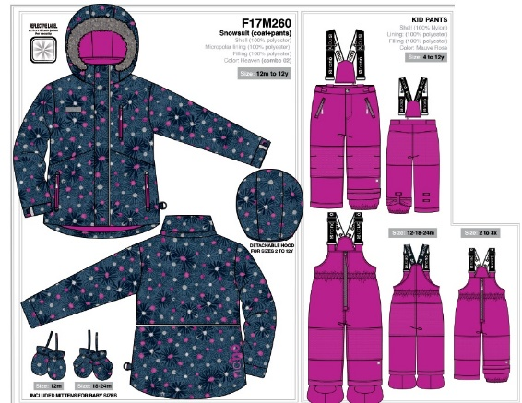 | F 17 M 260 . | F 17 M 260. Костюм для девочки (куртка+брюки на лямках) (30-32, 5 лет 112 см, Heaven) | 1 | шт | 6,300 |  | 0
 | F 17 M 260 . | F 17 M 260. Костюм для девочки (куртка+брюки на лямках) (32, 6х лет 123 см, Heaven) | 1 | шт | 6,300 |  | 0
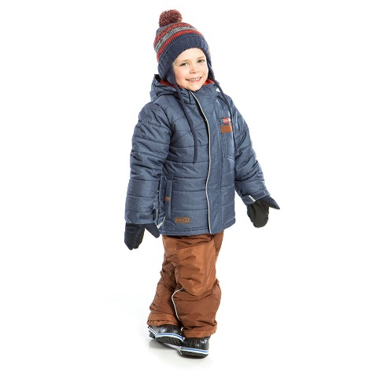
 | F 17 M 260 . | F 17 M 260. Костюм для девочки (куртка+брюки на лямках) (34-36, 8 лет 134 см, Heaven) | 1 | шт | 6,300 |  | 0
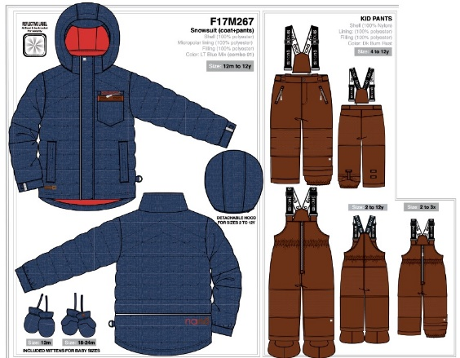 | F 17 M 267. | F 17 M 267 Костюм для мальчика (куртка+полукомбинезон) (28, 3 года 96 см, LT Blue Mix) | 1 | шт | 6,300 |  | 0
 | F 17 M 267 . | F 17 M 267. Костюм для мальчика (куртка+брюки на лямках) (32, 6х лет 123 см, LT Blue Mix) | 1 | шт | 6,300 |  | 0
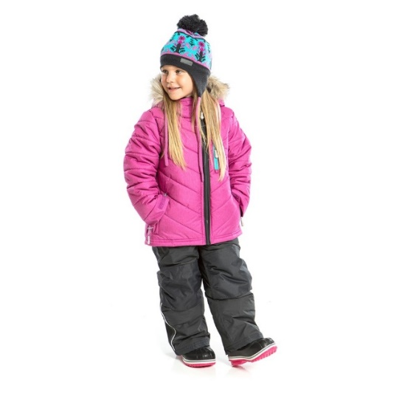
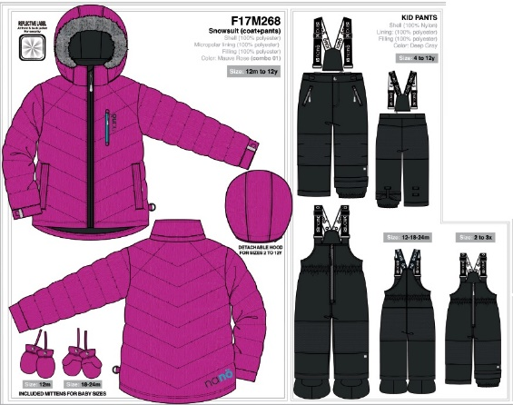 | F 17 M 268. | F 17 M 268 Костюм для девочки (куртка+полукомбинезон) (28, 3 года 96 см, Mauve Rose) | 1 | шт | 6,300 |  | 0
 | F 17 M 268. | F 17 M 268 Костюм для девочки (куртка+полукомбинезон) (28, 3х года 100 см, Mauve Rose) | 1 | шт | 6,300 |  | 0
 | F 17 M 268 . | F 17 M 268. Костюм для девочки (куртка+брюки на лямках) (32, 6 лет 119 см, Mauve Rose) | 1 | шт | 6,300 |  | 0
 | F 17 M 268 . | F 17 M 268. Костюм для девочки (куртка+брюки на лямках) (34-36, 8 лет 134 см, Mauve Rose) | 1 | шт | 6,300 |  | 0
 | F 17 M 268 . | F 17 M 268. Костюм для девочки (куртка+брюки на лямках) (36, 10 лет 142 см, Mauve Rose) | 1 | шт | 6,300 |  | 0
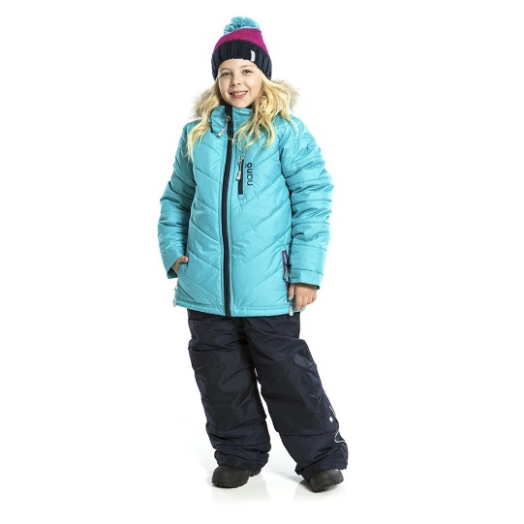
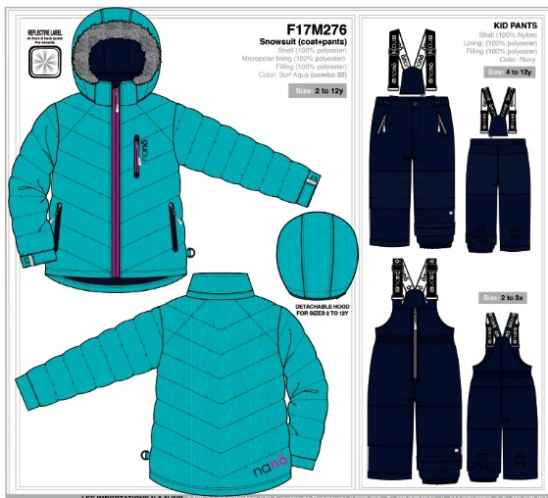 | F 17 M 276. | F 17 M 276. Костюм для девочки (куртка+брюки на лямках) (32, 6 лет 119 см, Surf aqua) | 1 | шт | 6,300 |  | 0
 | F 17 M 276. | F 17 M 276. Костюм для девочки (куртка+брюки на лямках) (34-36, 8 лет 134 см, Surf aqua) | 1 | шт | 6,300 |  | 0
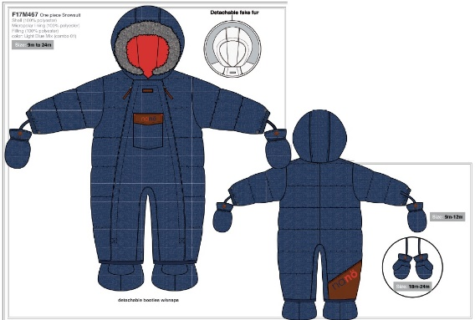 | F 17 M 467 | F 17 M 467 Комбинезон детский для мальчика (до 24 мес в комплекте варежки+пинетки ) (26, 24 мес, рост 85 см, Light blue mix) | 1 | шт | 4,200 |  | 0 |  | 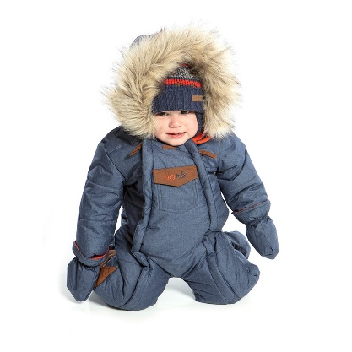
 |  |  |  |  |  |  | 0

